Hoja1
i | x | f(x) | b | a
0 | 1 | 0.00000 | 0.00000 | -0.66959
1 | 4 | 1.38629 | 0.46210 | 0.72146368669
2 | 6 | 1.79176 | -0.05187 | -0.05187
Interpolación cuadrática
$$y_{2}=−0.05187x^{2}+0.72146x−0.66959$$

Hoja1 (2)
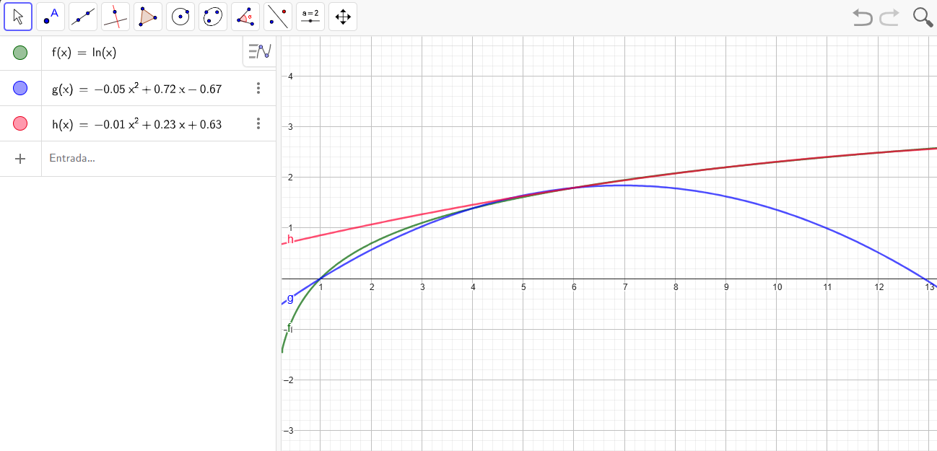
i | x | f(x) | b | a
0 | 6 | 1.79176 | 1.79176 | 0.62748
1 | 9 | 2.19722 | 0.13516 | 0.23330756575
2 | 12 | 2.48491 | -0.00654 | -0.00654
Interpolación cuadrática
$$y_{2}=−0.00187x^{2}+0.72146x−0.66959$$

